Laskin
 | VIHERTEHOKKUUSLASKURI |  |  |  | OHJEET
Kohteen nimi ja osoite: |  | Tontin / korttelin pinta-ala (m²) |  | Päivämäärä
(Täytä!) |  | (Täytä!) |  | (Täytä!)
Ekologisesti tehokkaat elementit (viherkerroinelementit) |  | Määrä (Täytä!) | Yksikkö | Kerroin
 | Säilytettävä hyväkuntoinen iso puu, korkeus ≥ 3m (täysikasvuisena korkeus > 10 m tai latvuksen peittopinta-ala > 40 m²) |  | kpl | 130.0 | 0
SÄILYTETTÄVÄ KASVILLISUUS JA MAAPERÄ | Säilytettävä hyväkuntoinen pieni puu, korkeus ≥ 3m, (täysikasvuisena korkeus ≤ 10 m ja latvuksen peittopinta-ala ≤ 40 m²) tai säilytettävä pylväsmäinen puu |  | kpl | 65.0 | 0
 | Säilytettävä hyväkuntoinen iso puu, korkeus < 3m (täysikasvuisena korkeus > 10 m tai latvuksen peittopinta-ala > 40 m²) |  | kpl | 110.0 | 0
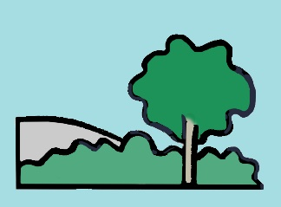
 | Säilytettävä hyväkuntoinen pieni puu, korkeus < 3m (täysikasvuisena korkeus ≤ 10 m ja latvuksen peittopinta-ala ≤ 40 m²) tai säilytettävä pylväsmäinen puu |  | kpl | 55.0 | 0
 | Säilytettävät isot pensaat (täysikasvuisena lehvästön peittopinta-ala ≥ 3 m²) |  | kpl | 6.9 | 0
 | Säilytettävä luonnonniitty tai luonnonmukainen pohjakasvillisuus |  | m² | 2.2 | 0
 | Säilytettävä luonnonmukainen avokallio |  | m² | 2.2 | 0

 | Isokokoinen puu (täysikasvuisena korkeus > 10 m tai latvuksen peittopinta-ala > 40 m²) |  | kpl | 100.0 | 0
MUU KASVILLISUUS | Pienikokoinen puu (täysikasvuisena korkeus ≤ 10 m ja latvuksen peittopinta-ala ≤ 40 m²), pylväsmäinen puu tai puu kansipihalla |  | kpl | 50.0 | 0
 | Isot pensaat (täysikasvuisena lehvästön peittopinta-ala ≥ 3 m²) |  | kpl | 5.1 | 0
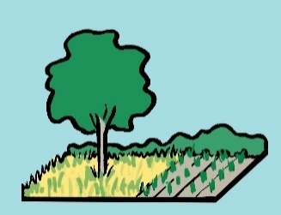
 | Muut pensaat |  | m² | 1.4 | 0
 | Perennat |  | m² | 1.6 | 0
 | Monivuotiset köynnöskasvit |  | kpl | 2.6 | 0
 | Niitty tai kuntta |  | m² | 1.8 | 0
 | Kasvimaa tai viljelylaatikot, joiden kasvualustalla on yhteys maahan |  | m² | 2.2 | 0
 | Nurmikko |  | m² | 1.1 | 0

VIHERKATOT JA -SEINÄT | Viherseinät ja -julkisivut (vertikaalinen pinta-ala) |  | m² | 0.9 | 0
 | Kattopuutarha, kasvualustan paksuus 20 – 100 cm |  | m² | 2.0 | 0
 | Niitty- tai heinäkatto, kasvualustan paksuus 15 – 30 cm |  | m² | 1.5 | 0
 | Maksaruohokatto, kasvualustan paksuus 6-8 cm |  | m² | 1.4 | 0

PINNOITTEET | Puoliläpäisevät pinnoitteet (esim. nurmikivi, kivituhka) |  | m² | 1.0 | 0
 | Läpäisevät pinnoitteet (esim. sora- ja hiekkapinnat) |  | m² | 1.4 | 0

 | Lampi, kosteikko tai tulvaniitty luonnonmukaisella kasvillisuudella (maa pysyy kosteana ja ainakin osan vuodesta pysyvä vesipinta) |  | m² | 2.8 | 0
HULEVESI- RAKENTEET | Hulevesiallas tai -painanne kiviainespinnalla |  | m² | 2.0 | 0
 | Hulevesiallas tai -painanne kasvillisuuspinnalla |  | m² | 2.2 | 0
 | Hulevesiallas tai -painanne, jossa monipuolista ja kerroksellista kasvillisuutta |  | m² | 2.5 | 0
 | Biosuodatusallas tai -painanne |  | m² | 2.7 | 0
 | Hulevesiskaivanto tai -säiliö (maanalainen, yksikkönä kuutiometri) |  | m³ | 1.3 | 0

 | Hulevesien kerääminen läpäisemättömiltä pinnoilta kasteluvedeksi tai ohjaaminen hallitusti läpäisevälle kasvillisuudelle maassa |  | m² | 0.7 | 0
BONUS- ELEMENTIT | Hulevesien ohjaaminen läpäisemättömiltä pinnoilta rakennettuihin vesiaiheisiin, kuten lampiin ja puroihin, joissa vesi vaihtuu/kiertää |  | m² | 0.8 | 0
 | Hulevesien kerääminen puoliläpäiseviltä pinnoilta kasteluvedeksi tai ohjaaminen hallitusti läpäisevälle kasvillisuudelle maassa |  | m² | 0.2 | 0
 | Hulevesien ohjaaminen puoliläpäiseviltä pinnoilta rakennettuihin vesiaiheisiin, kuten lampiin ja puroihin, joissa vesi vaihtuu/kiertää |  | m² | 0.3 | 0
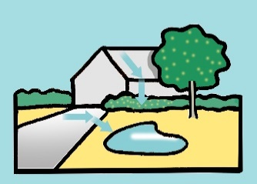 | Varjostava isokokoinen puu rakennuksen etelä- tai lounaispuolella (suositaan erityisesti lehtipuita) |  | kpl | 20.0 | 0
 | Varjostava pienikokoinen puu rakennuksen etelä- tai lounaispuolella (suositaan erityisesti lehtipuita) |  | kpl | 10.0 | 0
 | Hedelmäpuut, joissa syötävät hedelmät |  | kpl | 10.0 | 0
 | Marjapensaat, joissa syötävät marjat |  | kpl | 4.0 | 0
 | Viljelylaatikot (kasvualustalla ei yhteyttä maahan) |  | m² | 0.6 | 0

 | Tontin / korttelin ekologisesti tehokkaiden elementtien arvo: |  |  |  | 0

 | TONTIN / KORTTELIN VIHERTEHOKKUUS: |  |  |  | #VALUE!

